상품제안서
모나미 지퀀스A5노트(시그니처 클래식) | 상품코드: S38596

 |  |  |  |  |  |  | 02-713-8555 | www.synergygift.co.kr
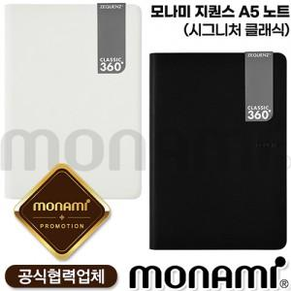

【상세/제작정보】

【인쇄/포장옵션】 | 실크 / 포장불가능

【공급단가】 | 수량 | 50~ | 100~ | 300~ | 500~ | 1,000~
*VAT별도 | 단가 | 18,250원 | 17,950원 | 17,520원 | 17,080원 | 16,790원

【상품 URL】 | https://www.synergygift.co.kr:443/src/goods_detail.php?gdno=38596

